Planilha1
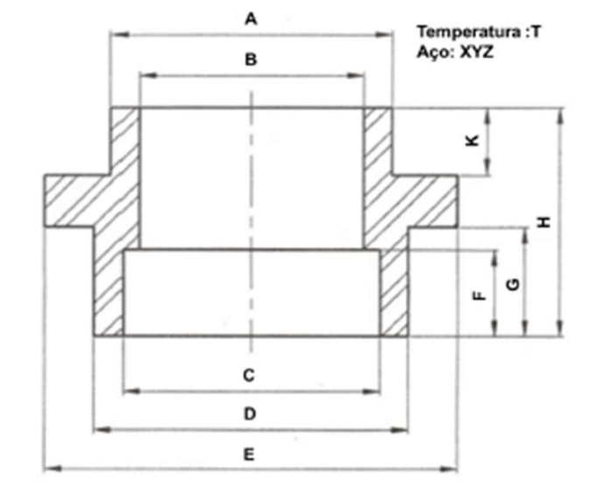
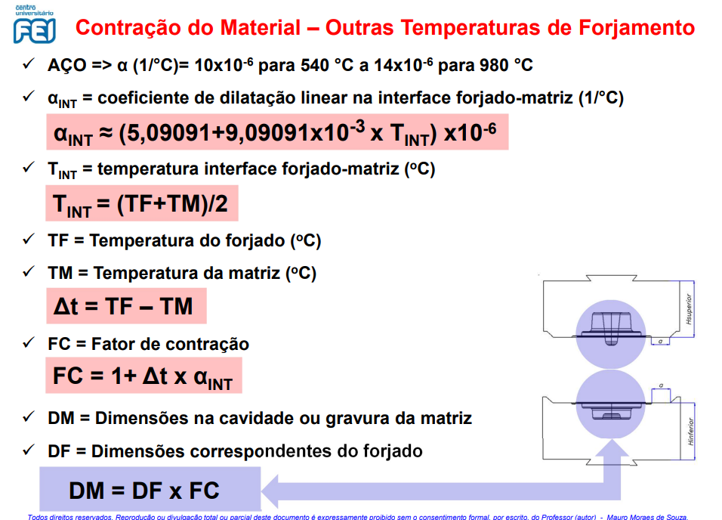
Temperatura de 1215° |  |  |  | CAD + CALCULOS
Aço SAE 1070 |  |  |  | r | 7.86E-06 | kg/mm³
 |  |  |  | d | 125.5 | mm
Qualidade do Forjado | F |  |  | h | 76.5 | mm
Grupo de Material | M2 |  |  | me | 7.438 | kg
Indice de Esbeltez S | 0.66 | s1 |  | mf | 4.9 | kg
Tipo de Rebarba | Simétrica |  |  | Vforj | 622661.5 | mm³

Dimensão da rebarba externa |  |  |  | Calculo Temperatura
A | 14039.53 | mm² |  | TF | 1215 | °C
A | 140.40 | cm² |  | TM | 300 | °C
s | 2.5 | mm |  | TINT | 757.5 | °C
h1 | 8 | mm |  | aINT | 1.198E-05
R | 4 | mm |  | DT | 915 | °C
n | 20 | mm |  | FC | 1.011 | 1.1%
b | 10 | mm
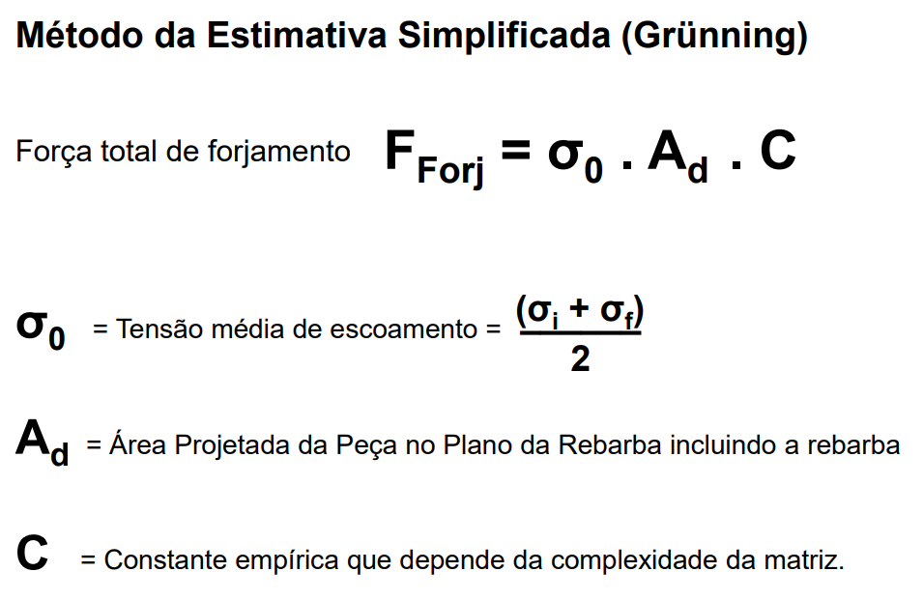
 |  |  |  |  |  |  | Grünning
Dimensão do blank cortado |  |  |  |  |  |  | Sig0 | 39.755351682 | N/mm2
D | 153.7 | mm |  |  |  |  | Ad | 18820.527605 | mm2
d | 133.7 | mm |  |  |  |  | Dexterno | 154.8 | mm
b | 10 | mm |  |  |  |  | C | 10 | -
Vreb | 11286.17 | mm³ | Dbitola desenho | 102.5 |  |  | Fforj | 748.22 | tonf
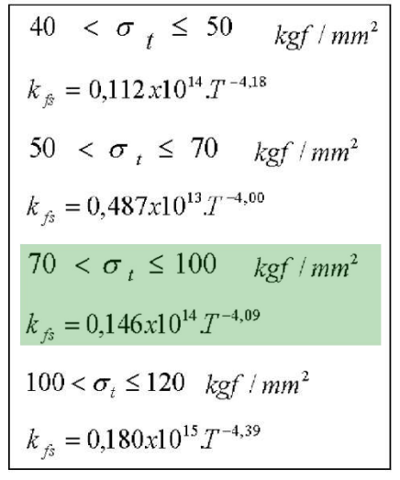
Dbitola | 102 | mm | Dbitola normalizado | 102
Vtot | 633947.67 | mm³ |  |  |  |  | Mäkelt
Vblank | 8171.282492 | mm³*H |  |  |  |  | Kr | 33.853069805 | kgf/mm2
H | 77.582395692 | mm |  |  | ArrcelorMittal |  | Sigt | 71.355759429 | kgf/mm2
H/D | 0.76061172247 | < 1,5 |  |  | Sigt | 700 | Kfs | 3.5353781952 | kgf/mm2
 |  |  |  |  | Sig0 | 390 | b/s | 4 | -
 |  |  |  |  |  |  | a | 3.33 | -
 |  |  |  |  |  |  | b* | 1.04 | -
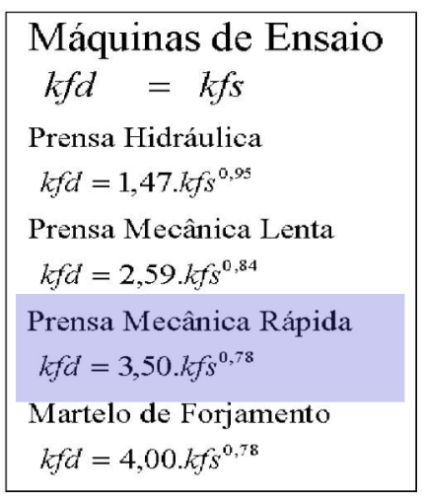
 |  |  |  |  |  |  | Kfd | 9.37233989 | kgf/mm2
 |  |  |  |  |  |  | Ar | 18820.527605 | mm2
 |  |  |  |  |  |  | Dexterno | 154.8 | mm
 |  |  |  |  |  |  | Fforj | 637.13 | tonf

explicações
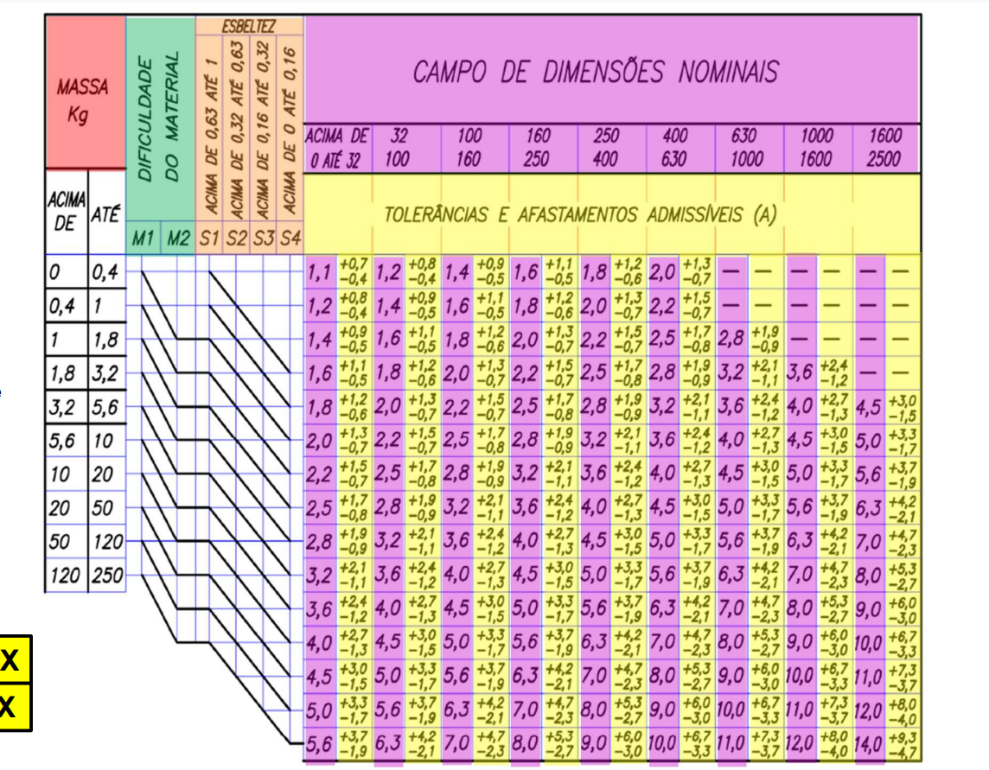
Explicação Tolerâncias
Tabela Usada Norma DIN EM 10243 | Dimensão Entrada (mm/graus) | Afastamento +/- | Dimensão Saída (mm/graus)
1 | 60,4 mm | (+0,8/-1,7) | 60,4 mm (+0,8/-1,7)
1 | 89,8 mm | (+1,7/-0,8) | 89,8 mm (+1,7/-0,8)
1 | 28,3 mm | (+1,5/-0,7) | 28,3 mm (+1,5/-0,7)
1 | 85,4 mm | (+1,7/-0,8) | 85,4 mm (+1,7/-0,8)
1 | 10,0 mm | (+1,5/-0,7) | 10,0 mm (+1,5/-0,7)
1 | 48,5 mm | (+1,7/-0,8) | 48,5 mm (+1,7/-0,8)
1 | 67,7 mm | (+0,8/-1,7) | 67,7 mm (+0,8/-1,7)
1 | 102,5 mm | (+1,9/-0,9) | 102,5 mm (+1,9/-0,9)
1 | 133,7 mm | (+1,9/-0,9) | 133,7 mm (+1,9/-0,9)

Planilha2
